Folha1
 | Kombularanja Mocktail

Ingredientes: |  |  | Informação Nutricional:
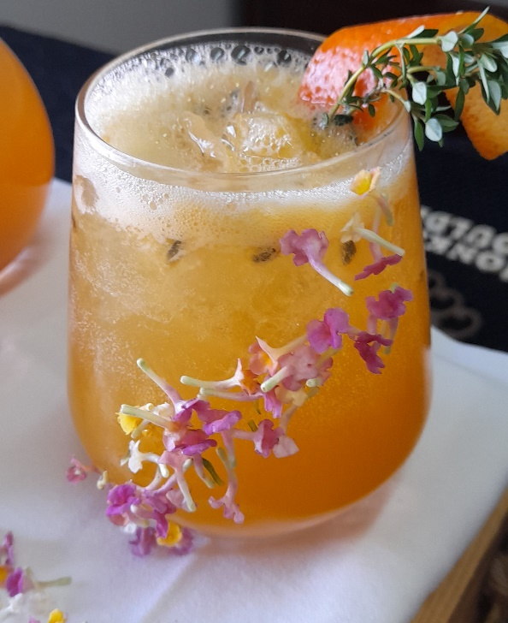
 |  |  | Líp | Carbs | Prot | Cals | Custo

6 cl sumo laranja natural |  |  | 0.13 | 6.54 | 0.44 | 28 | 0.22 €
6 cl kombucha de laranja |  |  | 0 | 3.54 | 0 | 14 | 0.25 €
2 cl xarope de medronho |  |  | 0.07 | 11 | 0 | 45 | 0.29 €
6 cl água das pedras de limão |  |  | 0 | 4.56 | 0 | 18 | 0.21 €
Decoração: 1 zest de laranja e um raminho de tomilho. |  |  |  |  |  |  | 0.06 €
4 pedras de gelo |  |  |  |  |  |  | 0.05 €

 |  | Total | 0.2 | 25.64 | 0.44 | 105 | 1.08 €
 |  |  |  |  |  |  | preço de custo sem IVA

